個人見学用
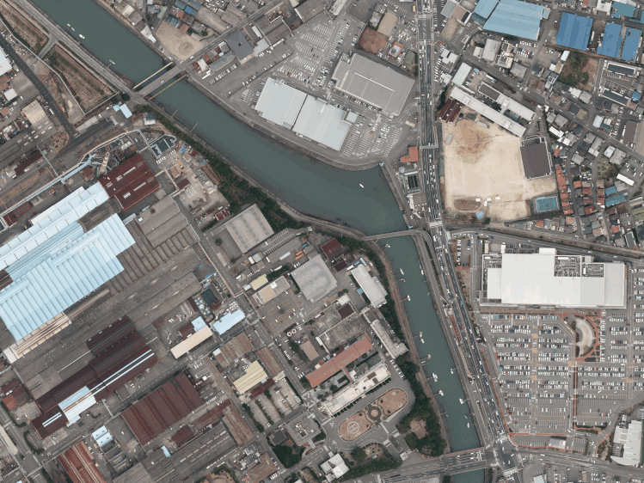
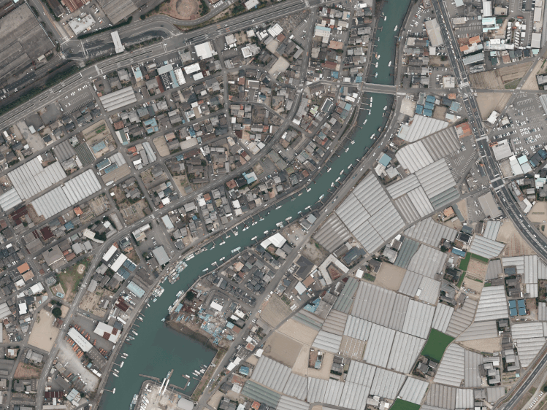
関西製鉄所
〔和歌山地区〕
正門（受付）
県道752号御膳松
交差点
至 大阪
至 紀ノ川大橋
【会場】
和歌山地区
ＰＲセンター
《見学時の注意事項》 |  |  |  | 日本製鉄㈱関西製鉄所和歌山地区 工場見学申込書 |  |  |  |  |  |  |  |  |  |  |  |  |  |  |  |  |  |  |  |  | 日本製鉄㈱関西製鉄所和歌山地区 見学参加者名簿

 |  |  |  | 日本製鉄㈱関西製鉄所和歌山地区 |  |  |  |  |  |  |  |  |  |  |  |  |  |  |  |  |  |  |  |  |  | ・必ずお申込書と合わせて送付ください。（見学日の７日間前厳守）
 |  |  |  | 和歌山庶務室ＰＲセンター宛 |  |  |  |  |  |  |  |  |  |  |  |  |  |  |  |  |  |  |  |  |  | ・申込書と参加者名簿が弊社に届いた時点で、正式のお申込とさせていただきます。
当製鉄所では、何よりも安全に見学をしていただくことに重点を置いております。 |  |  |  |  |  |  |  |  |  |  |  |  |  |  |  |  |  |  |  |  |  |  |  | ＊太枠内の項目についてご記入願います。 |  | ※参加者名簿が間に合わない場合はその旨をご連絡ください。
 |  |  |  | 関西製鉄所和歌山地区の見学を下記の通り 申込みます。 |  |  |  |  |  |  |  |  | 送信日： |  |  |  | 年 |  |  | 月 |  |  | 日
つきましては、下記にご理解・ご協力いただきますようお願いいたします。
 |  |  |  | 代 表 者 |  | お名前 | ﾌﾘｶﾞﾅ |  |  |  |  |  |  |  |  |  |  |  |  |  |  |  |  |  |  | ＜ご見学メンバー＞ |  |  |  | 見学日：

 |  |  |  |  |  |  |  |  |  |  |  |  |  |  |  |  |  |  |  |  |  |  |  |  |  | ※ご見学される方全員の情報を開示下さい。差し支えなければ、アンケートにもお応え下さい。
 |  |  |  |  |  | 住所 | 〒 | - |  | ﾌﾘｶﾞﾅ |  |  |  |  |  |  |  |  |  |  |  |  |  |  |  | № | 氏 名 | 年齢 | 代表者とのご関係 | 住所
 |  |  |  |  |  |  |  |  |  |  |  |  |  |  |  |  |  |  |  |  |  |  |  |  |  | 1

 | １．安全にご見学いただくため服装については見学者全員、以下の点にご注意ください。 |  |  |  |  | 連絡先 | TEL |  |  |  |  |  |  | FAX
 |  |  |  |  |  |  |  |  |  |  |  |  |  |  |  |  |  |  |  |  |  |  |  |  |  |  | ＜アンケート＞ 弊社株式を、現在 （ 保有している。 ・ していない。 ）
 |  | ※長袖、長ズボンをご着用ください ※履き物は運動靴又は、かかとの低い靴でお越しください。 |  |  |  |  | 当日の連絡先(緊急連絡先)： |  |  |  |  |  |  |  |  |  |  |  |  |  |  |  |  |  |  | 2
 |  |  |  | ※お申込みご確認後、弊社よりＴＥＬ連絡させて頂く場合もありますので、平日の９:００～１６：００の時間帯で通話可能な連絡先をご教示下さい。 携帯ＴＥＬ または 勤務先ＴＥＬ - -

 |  | （半袖、半ズボン、スカート、サンダル、ハイヒール等を 着用してのご見学はできません） |  | 見学日時 |  |  |  |  |  |  |  |  |  |  |  |  |  |  |  |  |  |  |  |  |  |  | ＜アンケート＞ 弊社株式を、現在 （ 保有している。 ・ していない。 ）
 |  |  |  |  |  |  |  |  | 年 | 月 | 日 | （ 曜日） |  | 13 | 時 | 30 | 分 | ～ | 15 | 時 | 30 | 分 |  |  |  | 3

 |  |  |  | 交通手段 |  |  | いずれかを○で囲んで下さい。 １．乗用車 台 車種・車番（ ） ２．公共交通機関 （ タクシー含む ）
 | ２．工場内では階段の昇降もございますので、予めご承知おきください。 |  |  |  |  |  |  |  |  |  |  |  |  |  |  |  |  |  |  |  |  |  |  |  |  |  | ＜アンケート＞ 弊社株式を、現在 （ 保有している。 ・ していない。 ）
 |  |  |  |  |  |  |  |  |  |  |  |  |  |  |  |  |  |  |  |  |  |  |  |  |  | 4

 | ３．見学時は所定の安全保護具（弊所にてご準備）をご着用いただきます。
 |  |  |  |  |  |  |  |  |  |  |  |  |  |  |  |  |  |  |  |  |  |  |  |  |  |  | ＜アンケート＞ 弊社株式を、現在 （ 保有している。 ・ していない。 ）
 |  |  |  | ※差し支えなければ、次のアンケートにお答え下さい。 １．当製鉄所の工場見学を（ ホームページ ・ 知人の紹介 ・ 勤務先を通じて ・ その他 ）で知った。 ↓ ２．弊社株式を、現在（ 保有している。 ・していない。） （ ） |  |  |  |  |  |  |  |  |  |  |  |  |  |  |  |  |  |  |  |  |  | 5
 | ４．構内での写真・動画の撮影はお断りいたします。

 |  |  |  |  |  |  |  |  |  |  |  |  |  |  |  |  |  |  |  |  |  |  |  |  |  |  | ＜アンケート＞ 弊社株式を、現在 （ 保有している。 ・ していない。 ）
 | ５．工場内は禁煙とさせていただきます。 |  |  |  |  |  |  |  |  |  |  |  |  |  |  |  |  |  |  |  |  |  |  |  |  | 6

 | ６．飲酒されての見学はお断りいたします。 |  |  | 【お願い事項】 |  |  |  |  |  |  |  |  |  |  |  |  |  |  |  |  |  |  |  |  |  |  | ＜アンケート＞ 弊社株式を、現在 （ 保有している。 ・ していない。 ）
 |  |  |  |  |  |  |  |  |  |  |  |  |  |  |  |  |  |  |  |  |  |  |  |  |  | 7
 |  |  |  |  | １）前ページの注意事項を必ずご確認いただき、遵守いただきますようお願いいたします。
 | ７．道路交通法及び皆様の安全確保の為、シートベルトの装着をお願いいたします。
 |  |  |  |  | ２）電話にて仮予約をお済ませいただいた上で、本申込書をご提出いただきますよう、お願いいたします。 |  |  |  |  |  |  |  |  |  |  |  |  |  |  |  |  |  |  |  |  |  | ＜アンケート＞ 弊社株式を、現在 （ 保有している。 ・ していない。 ）
 |  |  |  |  |  |  |  |  |  |  |  |  |  |  |  |  |  |  |  |  |  |  |  |  |  | 8
 |  |  |  |  | ３）本申込書は、見学日の７日前までに届くよう、ＦＡＸまたは郵送にてご返送ください。

 |  |  |  |  | ４）本申込書および見学者名簿を受理させていただいた時点で、正式のお申込みとさせていただきます。 |  |  |  |  |  |  |  |  |  |  |  |  |  |  |  |  |  |  |  |  |  | ＜アンケート＞ 弊社株式を、現在 （ 保有している。 ・ していない。 ）
 |  |  |  |  |  |  |  |  |  |  |  |  |  |  |  |  |  |  |  |  |  |  |  |  |  | 9
 |  |  | 以 上 | 【お問合せ／見学申込書・見学者名簿送付先】
 |  |  |  |  | 〒640-8555 和歌山県和歌山市湊1850番地 日本製鉄㈱関西製鉄所和歌山地区 PRセンター
 |  |  |  |  | TEL・FAX：073-451-3517 |  |  |  |  |  |  |  |  |  |  |  |  |  |  |  |  |  |  |  |  |  | ＜アンケート＞ 弊社株式を、現在 （ 保有している。 ・ していない。 ）
 |  |  |  |  |  |  |  |  |  |  |  |  |  |  |  |  |  |  |  |  |  |  |  |  |  | 10
 |  |  |  | 【個人情報の取扱いについて】
 |  |  |  |  | ご提供いただいたお名前等の個人情報は、厳正な管理下で見学参加確認以外の目的には使用いたしません。 |  |  |  |  |  |  |  |  |  |  |  |  |  |  |  |  |  |  |  |  |  |  |  |  |  | ＜ご入場方法＞
 |  |  |  |  | また、収集した個人情報は、見学終了後、安全な方法をもって破棄することとし、記入者には返却いたしません。 |  |  |  |  |  |  |  |  |  |  |  |  |  |  |  |  |  |  |  |  |  | ＜アンケート＞ 弊社株式を、現在 （ 保有している。 ・ していない。 ） |  |  |  | １．正門で受付を行ってください。
 |  |  |  |  |  |  |  |  |  |  |  |  |  |  |  |  |  |  |  |  |  |  |  |  |  | 【お問合せ／見学申込書・見学者名簿送付先】 |  |  |  |  | ２．受付が終わられましたら、PRセンターまでお越しください。
 |  |  |  |  | 関西製鉄所和歌山地区処理欄（備考） |  |  |  |  |  |  |  |  |  |  |  |  |  |  |  |  |  |  |  |  |  | 〒640-8555 和歌山県和歌山市湊1850番地 日本製鉄㈱関西製鉄所和歌山地区 PRセンター |  |  |  | ３．PRセンター奥に自家用車専用駐車場がありますのでご利用ください。
 |  |  |  |  |  |  |  |  |  |  |  |  |  |  |  |  |  |  |  |  |  |  |  |  |  |  | TEL・FAX：073-451-3517

